サンプル
様式２ 長寿命化点検票 |  |  |  |  |  | 施設番号：1 |  |  | 施設名：県民文化ホール |  |  |  |  |  | 建物番号：1 |  |  | 建物名称：県民文化ホール会館 |  |  | 建築年 | 1975 | 2020-03-31
番号 | 部位・ 設備 | 仕様 | 調査方法 | 耐用 年数 | 保全区分 | 区分 | 該当 なし | 更新 年度 （西暦） | 経過 年数 | 耐用年数経過率 | A判定 | B判定 |  |  | C判定 |  |  | 備考① | 備考② | 判定 結果 | 写真№ | 業者見積書の有無 | 見積額 （千円）
 |  |  |  |  |  |  |  |  |  |  | 異常なし 問題なし | 中程度の劣化（ひび割れ等が部分的） | 不具合がある 機能上支障がある | 点検業者等の指摘がある | 点検業者等から早急な改修の指摘がある | 著しい劣化（全面にわたる又は部分的に大きなひび割れ等） | 雨漏りがある 剥落がある 頻繁な誤作動がある | 劣化（ひび割れ、さび、腐食、変形、白華、浮き、剥離、シートの切れ、シーリング欠損等）、不具合、故障等の状況 （箇所、状況、発生頻度、対応状況、修繕履歴（予定含む）等） | 指摘の内容 （点検結果等における指摘の内容を転記）
番号 | 部位・ 設備 | 仕様 | 調査方法 | 耐用 年数 | 保全区分 | 区分 | 該当 なし | 更新 年度 （西暦） | 経過 年数 | 耐用年数経過率 | A判定 | B判定 |  |  | C判定 |  |  | 備考① | 備考② | 判定 結果 | 写真№ | 業者見積書の有無 | 見積額 （千円）
 |  |  |  |  |  |  |  |  |  |  | 異常なし 問題なし | 異音、異臭、異常振動がある | 不具合がある 機能上支障がある | 点検業者等の指摘がある | 点検業者等から早急な改修の指摘がある | 機能しない | 作動しない | 劣化（異音、異臭、異常振動）、不具合、故障等の状況 （箇所、状況、発生頻度、対応状況、修繕履歴（予定含む）等） | 指摘の内容 （点検結果等における指摘の内容を転記）
黄色いセルは入力が必要です。
1 | 屋根 | 屋根防水＋押さえコン （アスファルト防水） | 目視、双眼鏡による目視 | 30 | 予防 | ①（建築基準法） |  |  | 44 | 1.47 |  | ○ |  |  |  |  |  | アスファルト防水で、コンクリートのひび割れやシーリングが欠損している箇所が多数あり、全体的な劣化が進行している。 |  | B | 1-1
該当なしに●をすると行ごと色がつきます。
2 | 屋根 | シート系防水 塗膜防水 | 目視、双眼鏡による目視 | 20 | 予防 | ①（建築基準法） |  |  | 44 | 2.20 |  |  |  |  |  |  | ○ | シート防水にひび割れや剥離が多数あり、３階会議室天井から頻繁に雨漏りしている。 |  | C |  | 取得中
赤いセルは入力誤りがあります（該当なし・A判定とB・C判定の両方に○がある）。
3 | 屋根 | 屋根長尺金属板 （金属板葺き） その他 （スレート・かわら他） | 目視、双眼鏡による目視 | 30 | 予防 | ①（建築基準法） | ● |  | － | － |  |  |  |  |  |  |  |  |  | 該当なし
4 | 外壁 | 壁ータイル ※外部天井含む | 目視、双眼鏡による目視又はテストハンマーによる打診 | 80 | 予防 | ①（建築基準法） |  | 1999 | 20 | 0.25 | ○ |  |  |  |  |  | ○ | 外壁タイルが一部剥落しており、タイルの浮きが複数ある。 |  | C |  | 有 | 1,245
5 | 外壁 | 外壁仕上塗材 （複層仕上塗材、塗装壁他） ※外部天井含む | 目視、双眼鏡による目視又はテストハンマーによる打診 | 15 | 予防 | ①（建築基準法） |  | 2020 | 44 | 2.93 |  | ○ |  |  |  |  |  | 西側の外壁にひび割れがあり、壁側の１階事務室の天井に雨漏りの跡がある。今年度、長寿命化改修を実施する予定。 |  | R2更新予定
6 | 外壁 | 金属板その他 ※外部天井含む | 目視、双眼鏡による目視又はテストハンマーによる打診 | 40 | 予防 | ①（建築基準法） | ● |  | － | － |  |  |  |  |  |  |  |  |  | 該当なし
7 | 建具 | 外部建具 | 目視又は開閉の状況により確認 | 40 | 監視 | ①（建築基準法） |  |  | 44 | 1.10 |  |  | ○ |  |  |  |  | シャッターが上下出来ないことが週に１回あり、その都度修繕しているが、改善されない。 |  | B |  | 無
8 | 建具 | 自動扉 | 目視又は開閉の状況により確認 | 80 | 監視 | ③（独自項目） |  |  | 44 | 0.55 |  |  |  |  |  |  | ○ | 本館入口の自動扉がセンサーの作動不良により頻繁に誤作動する。 |  | C |  | 無
9 | 受変電 | 高圧 （高圧受変電） | 目視等又は専門業者が実施した点検結果により確認 | 30 | 予防 | ②（電気事業法） |  | 2020 | 44 | 1.47 |  | ○ |  |  | ○ |  |  | １階機械室の受変電設備から異音がする。 | H30.8の法定点検時に、高圧受変電設備が50年以上経過しており、いつ故障するかわからない状況であることから、更新を強く勧められた。今年度長寿命化改修工事を予定している。 | R2更新予定 | 9-1
10 | 発電・静止形電源 | 非常用発電 （自家発電装置、ディーゼル機関等） | 目視等又は専門業者が実施した点検結果により確認 | 30 | 予防 | ②（電気事業法） | ● |  | － | － |  |  |  |  |  |  |  |  |  | 該当なし
11 | 発電・静止形電源 | 交流無停電電源 （無停電電源装置） | 目視等又は専門業者が実施した点検結果により確認 | 20 | 予防 | ②（電気事業法） |  |  | 44 | 2.20 | ○ |  |  |  |  |  |  |  |  | B |  | 有
12 | 中央監視 | 中央監視 （中央監視装置） | 目視等又は専門業者が実施した点検結果により確認 | 15 | 予防 | ①（建築基準法） | ● |  | － | － |  |  |  |  |  |  |  |  |  | 該当なし
13 | 通信・情報 | 通信・情報（防災） （自動火災報知設備） | 目視等又は専門業者が実施した点検結果により確認 | 20 | 監視 | ②（消防法） |  |  | 44 | 2.20 | ○ |  |  |  |  |  |  |  |  | B | 13-1 13-2 13-3 | 無
14 | 空調設備 | 温熱源（ボイラー） ※給湯用ボイラーは22に記載 | 目視等又は専門業者が実施した点検結果により確認 | 15 | 予防 | ③（独自点検） | ● |  | － | － |  |  |  |  |  |  |  |  |  | 該当なし
15 | 空調設備 | 冷熱源（吸収式冷温水、冷凍機、冷却塔） ※給湯用ボイラーは22に記載 | 目視等又は専門業者が実施した点検結果により確認 | 20 | 予防 | ③（独自点検） | ● |  | － | － |  |  |  |  |  |  |  |  |  | 該当なし
16 | 空調設備 | 空気調和機（パッケージ型、ユニット型、ＦＣＵ、ヒートポンプマルチパッケージ） 全熱交換器、空気清浄装置、ポンプ、タンク、ダクト、配管 | 目視等又は専門業者が実施した点検結果により確認 | 20 | 監視 | ③（独自点検） |  |  | 44 | 2.20 |  |  | ○ | ○ |  |  |  | ２階会議室の空調の冷房の効きが悪い状態が月に数回発生し、過去に３度修繕を行ったが一時的によくなるものの改善されない。 | R1.5のエアコンの保守点検時に、冷媒として使用されているフロンガス（R22）がR2年で全廃となり、それ以降は修理できないため、更新が必要と指摘された。 | B | 16-1 16-2 | 無
17 | 換気設備 | 換気設備 （送風機・ダクト） ※換気扇は対象外 | 目視等又は専門業者が実施した点検結果により確認 | 30 | 監視 | ①（建築基準法） | ● |  | － | － |  |  |  |  |  |  |  |  |  | 該当なし
18 | 排煙設備 | 排煙機 ※排煙窓は7外部建具 | 目視等又は専門業者が実施した点検結果により確認 | 25 | 監視 | ①（建築基準法） | ● |  | － | － |  |  |  |  |  |  |  |  |  | 該当なし
19 | 自動制御設備 | 自動制御 | 目視等又は専門業者が実施した点検結果により確認 | 15 | 監視 | ③（独自点検） | ● |  | － | － |  |  |  |  |  |  |  |  |  | 該当なし
20 | 給排水設備 | 給排水 （給水ポンプ） | 目視等又は専門業者が実施した点検結果により確認 | 30 | 監視 | ①（建築基準法） |  |  | 44 | 1.47 | ○ |  |  |  |  |  | ○ | トイレに使用している井水の揚水ポンプ（給水）が作動していない。今のところ自噴しているため影響はないが、枯渇した場合はトイレが使用できなくなるため更新が必要である。 |  | C |  | 無
21 | 給排水設備 | 給排水 （排水ポンプ） | 目視等又は専門業者が実施した点検結果により確認 | 30 | 監視 | ①（建築基準法） |  |  | 44 | 1.47
22 | 給排水設備 | 給排水 （給湯用ボイラー） | 目視等又は専門業者が実施した点検結果により確認 | 30 | 監視 | ①（建築基準法） |  |  | 44 | 1.47 | ○ |  |  | ○ |  |  |  |  | H30.8の保守点検時に、給湯用ボイラーの経年劣化が見受けられることから更新又は分解点検（オーバーホール）を勧められた。 | B | 22-1 22-2 22-3 | 有 | 2,500
23 | 給排水設備 | 給排水 （給水タンク） | 目視等又は専門業者が実施した点検結果により確認 | 30 | 監視 | ①（建築基準法） |  |  | 44 | 1.47 | ○ |  |  |  |  |  |  |  |  | B |  | 無
24 | 給排水設備 | 給排水 （浄化槽） | 目視等又は専門業者が実施した点検結果により確認 | 30 | 監視 | ②（浄化槽法） | ● |  | － | － |  |  |  |  |  |  |  |  |  | 該当なし
25 | 給排水設備 | 給排水 （給水管） | 目視 | 30 | 監視 | ①（建築基準法） |  |  | 44 | 1.47 |  |  |  |  |  | ○ |  | １階トイレの手洗いから毎朝薄い赤水が出る。時折、濃い赤水が出ることもある。昨年、一部給水管の取替工事をしたものの、未だ改善されないので使用中止している。 |  | C |  | 無
26 | 給排水設備 | 給排水 （排水管） | 目視 | 30 | 監視 | ①（建築基準法） |  |  | 44 | 1.47 |  |  |  |  |  | ○ |  | 大雨の時、排水管の詰まりから、排水溝から水が溢れるので、今後、詰まりを改善するための改修が必要である。現状、未対応の状態で大雨の後は大きな水たまりができる。 |  | C | 26-1 | 取得中
27 | 消火設備 | 消火設備一式 ※消火器は対象外 | 目視等又は専門業者が実施した点検結果により確認 | 30 | 監視 | ②（消防法） |  |  | 44 | 1.47 | ○ |  |  |  |  |  |  |  |  | B | 27-1 27-2 | 無
28 | 昇降機 その他 | エレベーター | 目視等又は専門業者が実施した点検結果により確認 | 30 | 監視 | ①（建築基準法） |  |  | 44 | 1.47 | ○ |  |  |  |  |  |  |  |  | B | 28-1 28-2 | 無

屋根
点検結果写真帳（屋根） |  |  | 判定結果

●点検票の判定結果を必ず転記すること ●№は「部位設備番号－連番」（例1-1）とし、点検票「写真№」欄に記載すること ●写真ごとに具体的な説明（どの部分の写真か等）を記載すること ●写真は部位・設備ごとに近景（支障等の箇所）・遠景（全景が分かるように）を必ず添付し、状況説明に足りる枚数を貼付すること（枠を適宜コピー）。必要に応じ、写真位置図（平面図（外壁）に写真の箇所を示す等）を添付すること ●建具については、支障等のある箇所すべてについて写真を添付すること

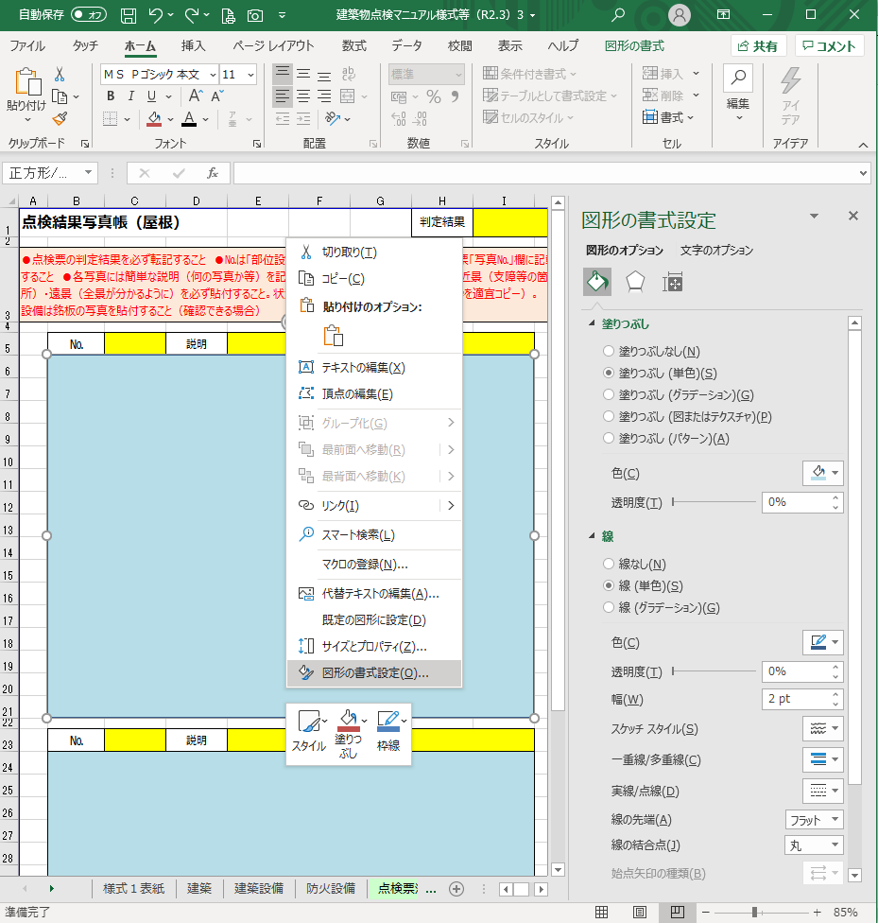
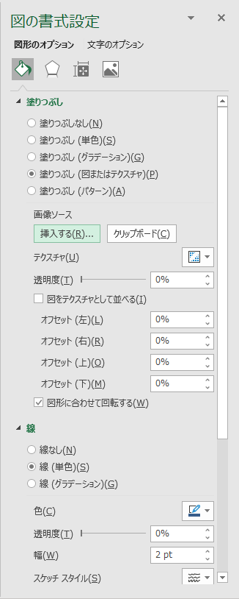
・写真スペースにオブジェクトがある。
・オブジェクト上で右クリック→「図形の書式設定」
・塗りつぶし（図またはテクスチャ）を選択
・画像ソースの「挿入する」で写真を選択
 | № | 説明
 | 写真スペース

 | № | 説明
 | 写真スペース

 | № | 説明
 | 写真スペース

 | № | 説明
 | 写真スペース

